ABAPEL
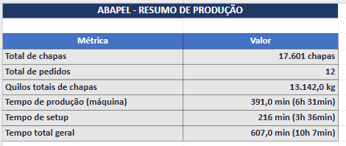
Programação Onduladeira — ABAPEL
Seq.Prod | cliente | P.O. | Qtde. Prod. | OF | OC | Qtde Pedido | largura | comprimento (facão) | Sliter Vincadeira | Arranjo | Formato bobinas | Capa Forradeira | MB | CIB | MC | CIC | Palete Qtde | Palete (medida LxC)
1 | ABAPEL | P50D |  | 261499 | 7985 | 550 | 0.595 | 1.658 | 195x205x195 | 2 | 1250 | TPQ100 | TPQ100 | TPQ100 | TLQ110 | TPQ100 | 3 | 615x1678
2 | ABAPEL | P50D |  | 261500 | 7985 | 660 | 0.595 | 1.836 | 195x205x195 | 2 | 1250 | TPQ100 | TPQ100 | TPQ100 | TLQ110 | TPQ100 | 4 | 615x1856
3 | ABAPEL | P50D |  | 261501 | 7979 | 205 | 1.127 | 2.460 | 281x565x281 | 1 | 1150 | TPQ100 | TLQ110 | TPQ100 | TPQ100 | TPQ100 | 2 | 1147x2480
4 | ABAPEL | P50D |  | 261502 | 7976 | 6000 | 1.010 | 1.440 | x | 1 | 1050 | TPQ100 | TLQ110 | TPQ100 | TLQ110 | TPQ100 | 31 | 1030x1460
5 | ABAPEL | P50D |  | 261503 | 7988 | 440 | 0.912 | 1.860 | 176x560x176 | 1 | 950 | TPQ100 | TPQ100 | TPQ100 | TLQ110 | TPQ100 | 3 | 932x1880
6 | ABAPEL | P50D |  | 261504 | 7994 | 300 | 0.927 | 2.060 | 206x515x206 | 1 | 950 | TPQ100 | TPQ100 | TPQ100 | TLQ110 | TPQ100 | 2 | 947x2080
7 | ABAPEL | P50D |  | 261505 | 7976 | 7000 | 0.890 | 1.100 | x | 1 | 950 | TPQ100 | TLQ110 | TPQ100 | TLQ110 | TPQ100 | 18 | 1120x1800
8 | ABAPEL | P50D |  | 261506 | 7974 | 400 | 0.855 | 1.580 | 140x575x140 | 1 | 900 | TPQ100 | TLQ110 | TPQ100 | TLQ100 | TPQ100 | 3 | 875x1600
9 | ABAPEL | P50D |  | 261507 | 7985 | 500 | 0.852 | 1.720 | 216x445x191 | 1 | 900 | TPQ100 | TPQ100 | TPQ100 | TLQ110 | TPQ100 | 3 | 872x1740
10 | ABAPEL | P50D |  | 261508 | 7979 | 296 | 0.857 | 2.240 | 276x305x276 | 1 | 900 | TPQ100 | TPQ100 | TPQ100 | TLQ110 | TPQ100 | 2 | 877x2260
11 | ABAPEL | P25B |  | 261509 | 7988 | 700 | 0.702 | 1.800 | 176x350x176 | 2 | 1450 | TPQ100 | TPQ100 | TPQ100 |  |  | 2 | 722x1820
12 | ABAPEL | P25B |  | 261510 | 7988 | 550 | 0.942 | 2.434 | 250x442x250 | 1 | 1000 | TPQ100 | TPQ100 | TPQ100 |  |  | 2 | 962x2454
 |  |  |  |  |  | 17601

RM Embalagens
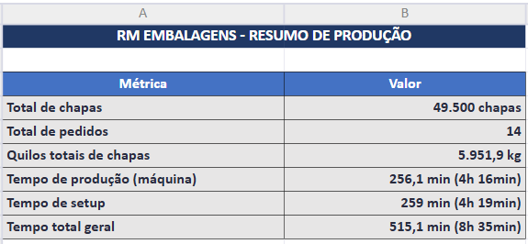
Programação Onduladeira — RM EMBALAGENS
Seq.Prod | Cliente | P.O. | Qtde. Prod. | OF | Qtde Pedido | largura | comprimento (facão) | Sliter Vincadeira | Arranjo | Formato bobinas | Capa Forradeira | MB | CIB | MC | CIC | Palete Qtde | Palete (medida LxC)
1 | RM Embalagens | P55D |  | 261479 | 1000 | 0.564 | 1.360 | 112x340x112 | 2 | 1150 | TLQ100 | TLQ110 | TLQ100 | TLQ110 | TLQ100 | 3 | 1148x1380
2 | RM Embalagens | P50D |  | 261480 | 550 | 0.951 | 2.060 | 218x475x40x218 | 3 | 800 | TPQ100 | TPQ100 | TPQ100 | TLQ110 | TPQ100 | 4 | 1044x1680
3 | RM Embalagens | P25B |  | 261481 | 4100 | 0.320 | 0.744 | 70x70x70x70x40 | 2 | 1550 | TPQ100 | TPQ100 | TPQ100 |  |  | 3 | 780x1508
4 | RM Embalagens | P25B |  | 261482 | 900 | 0.760 | 1.488 | x | 2 | 1550 | TPQ100 | TPQ100 | TPQ100 |  |  | 3 | 780x1508
5 | RM Embalagens | P25B |  | 261483 | 3000 | 0.480 | 0.740 | x | 3 | 1500 | TPQ100 | TPQ100 | TPQ100 |  |  | 2 | 980x1500
6 | RM Embalagens | P25B |  | 261484 | 2700 | 0.490 | 0.740 | x | 3 | 1500 | TPQ100 | TPQ100 | TPQ100 |  |  | 2 | 1000x1500
7 | RM Embalagens | P25B |  | 261485 | 2100 | 0.700 | 0.660 | x | 2 | 1450 | TPQ100 | TPQ100 | TPQ100 |  |  | 2 | 720x2000
8 | RM Embalagens | P25B |  | 261486 | 2550 | 0.623 | 0.605 | 130x54x255x54x130 | 2 | 1300 | TPQ100 | TPQ100 | TPQ100 |  |  | 3 | 643x1835
9 | RM Embalagens | P25B |  | 261487 | 4000 | 0.400 | 0.600 | x | 3 | 1250 | TPQ100 | TPQ100 | TPQ100 |  |  | 2 | 820x1820
10 | RM Embalagens | P25B |  | 261488 | 3000 | 0.710 | 0.600 | x | 1 | 1000 | TPQ100 | TPQ100 | TPQ100 |  |  | 3 | 971x2080
11 | RM Embalagens | P25B |  | 261489 | 5000 | 0.304 | 0.640 | 77x150x77 | 3 | 950 | TPQ100 | TPQ100 | TPQ100 |  |  | 2 | 932x1940
12 | RM Embalagens | P25B |  | 261490 | 3600 | 0.300 | 0.900 | x | 3 | 950 | TPQ100 | TPQ100 | TPQ100 |  |  | 2 | 920x1820
13 | RM Embalagens | PK45C |  | 261491 | 7000 | 0.277 | 0.740 | 76x125x75 | 3 | 800 | KSZ110 | TLQ110 | TLQ110 |  |  | 4 | 1044x1680
14 | RM Embalagens | PK45C |  | 261492 | 10000 | 0.256 | 0.830 | 78x100x78 | 3 | 800 | KSZ110 | TLQ110 | TLQ110 |  |  | 4 | 1044x1680
 |  |  |  |  | 43050

RJ
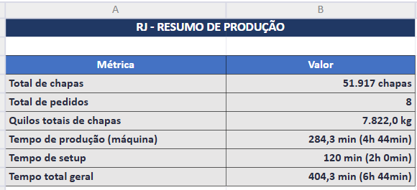
Programação Onduladeira — RJ
Seq.Prod | Cliente | P.O. | Qtde. Prod. | OF | Qtde Pedido | largura | comprimento (facão) | Sliter Vincadeira | Formato bobinas | Largura util | Ponta Refile | Capa Forradeira | MB | CIB | Palete Qtde | Palete (medida LxC)
1 | MURILO | P45B |  | 261566 | 3075 | 0.700 | 0.700 | x | 1450 | 1.400 | 50 | TLQ125 | TLQ110 | TLQ110 | 3 | 720x2120
2 | CAROLINA | P35B |  | 261567 | 15336 | 0.450 | 0.840 | x | 1400 | 1.350 | 50 | TLQ110 | TPQ100 | TLQ110 | 10 | 920x1700
3 | CAROLINA | P35B |  | 261568 | 5010 | 0.450 | 0.900 | x | 1400 | 1.350 | 50 | TLQ110 | TPQ100 | TLQ110 | 4 | 920x1820
4 | DDA-EMBALAGENS | P50B |  | 261569 | 3437 | 0.650 | 0.746 | x | 1350 | 1.300 | 50 | TLQ120 | TLQ110 | TLQ110 | 3 | 766x1970
5 | CAROLINA | P35B |  | 261570 | 10282 | 0.400 | 0.740 | x | 1250 | 1.200 | 50 | TLQ110 | TPQ100 | TLQ110 | 7 | 820x1500
6 | CAROLINA | P35B |  | 261571 | 5435 | 0.400 | 0.800 | x | 1250 | 1.200 | 50 | TLQ110 | TPQ100 | TLQ110 | 4 | 820x1620
7 | MURILO | P45B |  | 261605 | 7644 | 0.500 | 1.000 | X | 1550 | 1.500 | 50 | TLQ125 | TPQ100 | TLQ120 | 5 | 1020x2020
8 | MURILO | P45B |  | 261572 | 3108 | 0.550 | 1.090 | x | 1150 | 1.100 | 50 | TLQ125 | TLQ110 | TPQ100 | 2 | 1120x2200
9 | CAROLINA | P35B |  | 261573 | 6254 | 0.540 | 1.030 | x | 1100 | 1.080 | 20 | TLQ110 | TPQ100 | TLQ110 | 4 | 1100x2080

